상품제안서
폴딩 8단 휴대용 옥스포드 접이식방석 | 상품코드: S47692

 |  |  |  |  |  |  | 02-713-8555 | www.synergygift.co.kr
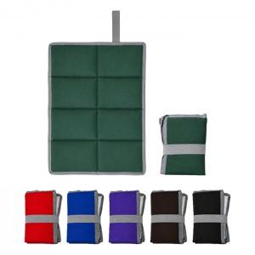

【상세/제작정보】

【인쇄/포장옵션】 | 실크 / OPP(비닐)

【공급단가】 | 수량 | 50~ | 100~ | 300~ | 1,000~ | 5,000~
*VAT별도 | 단가 | 3,120원 | 2,950원 | 2,900원 | 2,750원 | 2,630원

【상품 URL】 | https://www.synergygift.co.kr:443/src/goods_detail.php?gdno=47692

